8 人口密度（可住地面積１㎢当たり人口）
8 人口密度（可住地面積１㎢当たり人口）

 | 時点 2024(R6)年10月1日（毎年）
 | 単位 人／㎢ |  |  |  |  |  |  |  | 偏差値 |  | 52.5
順位 |  | 都道府県名 |  | 数 値 |  |  | 順位 | 都道府県名 |  | 数 値

 |  | 0 | 全 国 |  | 1,006.9 | 0.0 | 24 | 0 | 長 崎 |  | 750.5 | 0
1 |  | 0 | 東 京 |  | 9,923.8 | 0.0 | 25 | 0 | 山 口 |  | 746.7 | 0
2 |  | 0 | 大 阪 |  | 6,564.1 | 0.0 | 26 | 0 | 茨 城 |  | 721.4 | 0
3 |  | 0 | 神奈川 |  | 6,257.3 | 0.0 | 27 | 0 | 宮 城 |  | 705.6 | 0
4 |  | 0 | 埼 玉 |  | 2,816.7 | 0.0 | 28 | 0 | 福 井 |  | 686.0 | 0
5 |  | 0 | 愛 知 |  | 2,490.1 | 0.0 | 29 | 0 | 徳 島 |  | 674.0 | 0
6 |  | 0 | 京 都 |  | 2,140.5 | 0.0 | 30 | 0 | 栃 木 |  | 627.3 | 0
7 |  | 0 | 兵 庫 |  | 1,927.2 | 0.0 | 31 | 0 | 熊 本 |  | 617.8 | 0
8 |  | 0 | 福 岡 |  | 1,841.9 | 0.0 | 32 | 0 | 長 野 |  | 611.6 | 0
9 |  | ◎ | 千 葉 |  | 1,769.4 | 0.0 | 33 | 0 | 大 分 |  | 604.4 | 0
10 |  | 0 | 奈 良 |  | 1,504.9 | 0.0 | 34 | 0 | 佐 賀 |  | 590.5 | 0
11 |  | 0 | 沖 縄 |  | 1,301.8 | 0.0 | 35 | 0 | 鳥 取 |  | 587.2 | 0
12 |  | 0 | 静 岡 |  | 1,271.3 | 0.0 | 36 | 0 | 高 知 |  | 565.5 | 0
13 |  | 0 | 広 島 |  | 1,181.4 | 0.0 | 37 | 0 | 宮 崎 |  | 550.9 | 0
14 |  | 0 | 滋 賀 |  | 1,078.8 | 0.0 | 38 | 0 | 富 山 |  | 541.2 | 0
15 |  | 0 | 香 川 |  | 912.4 | 0.0 | 39 | 0 | 島 根 |  | 505.2 | 0
16 |  | 0 | 岐 阜 |  | 866.7 | 0.0 | 40 | 0 | 鹿児島 |  | 466.0 | 0
17 |  | 0 | 群 馬 |  | 833.0 | 0.0 | 41 | 0 | 新 潟 |  | 461.3 | 0
18 |  | 0 | 山 梨 |  | 829.9 | 0.0 | 42 | 0 | 福 島 |  | 412.0 | 0
19 |  | 0 | 三 重 |  | 828.9 | 0.0 | 43 | 0 | 青 森 |  | 358.2 | 0
20 |  | 0 | 岡 山 |  | 821.7 | 0.0 | 44 | 0 | 山 形 |  | 351.9 | 0
21 |  | 0 | 石 川 |  | 787.3 | 0.0 | 45 | 0 | 岩 手 |  | 305.2 | 0
22 |  | 0 | 和歌山 |  | 783.4 | 0.0 | 46 | 0 | 秋 田 |  | 277.4 | 0
23 |  | 0 | 愛 媛 |  | 766.0 | 0.0 | 47 | 0 | 北海道 |  | 222.2 | 0

人口密度 （可住地面積1k㎡当たり人口）
北海道 | 222
青 森 | 358
岩 手 | 305
宮 城 | 706
秋 田 | 277
山 形 | 352
福 島 | 412
茨 城 | 721
栃 木 | 627
群 馬 | 833
埼 玉 | 2817
千 葉 | 1769
東 京 | 9924
神奈川 | 6257
新 潟 | 461
富 山 | 541
石 川 | 787
福 井 | 686
山 梨 | 830
長 野 | 612
岐 阜 | 867
静 岡 | 1271
愛 知 | 2490
三 重 | 829
滋 賀 | 1079
京 都 | 2141
大 阪 | 6564
兵 庫 | 1927
奈 良 | 1505
和歌山 | 783
鳥 取 | 587
島 根 | 505
岡 山 | 822
広 島 | 1181
山 口 | 747
徳 島 | 674
香 川 | 912
愛 媛 | 766
高 知 | 566
福 岡 | 1842
佐 賀 | 591
長 崎 | 751
熊 本 | 618
大 分 | 604
宮 崎 | 551
鹿児島 | 466
沖 縄 | 1302
(人／㎢)

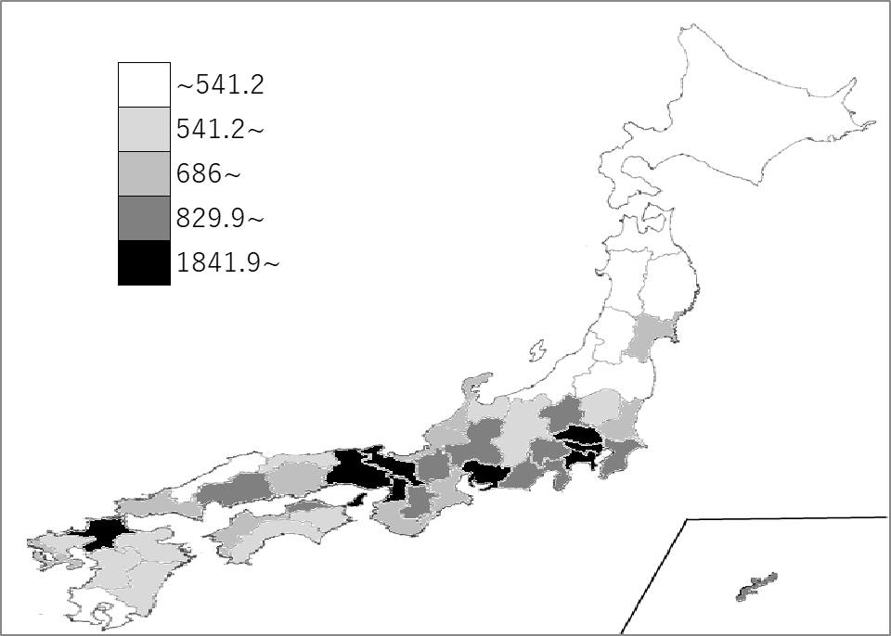
千葉県の推移
令和2年 | 1778.4 | 9
令和3年 | 1775.8 | 9
令和4年 | 1773.5 | 9
令和5年 | 1771 | 9
令和6年 | 1769.4 | 9

《備 考》 ・資料出所 総務省統計局「社会生活統計指標」 ・算出方法 総人口÷可住地面積

